AE113
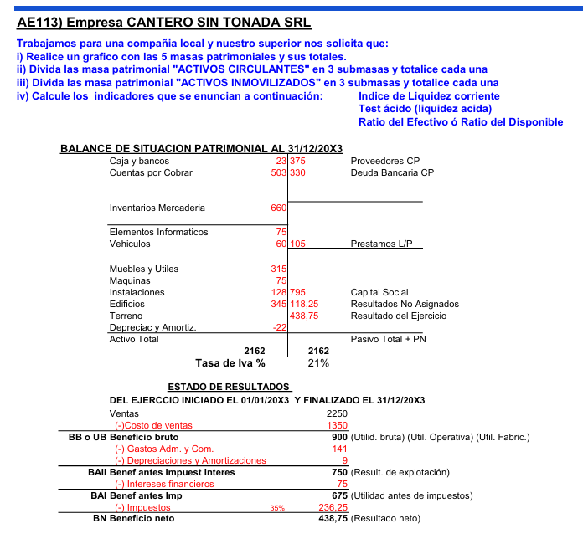

I) II) III)
 |  | Activos | 2162 |  | Pasivos | 810
A.C | Disponibilidades / Tesorería | Caja y bancos | 23 | D.C.P | Proveedores CP | 375
 | Realizable | Cuentas por cobrar | 503 |  | Deuda bancaria CP | 330
 | Existencias | Mercaderías | 660
A.N.C | Tangibles | Elementos Informáticos | 75
 |  | Vehículos | 60
 |  | Muebles y Útiles | 315 | D.L.P | Préstamos LP | 105
 |  | Máquinas | 75
 |  | Instalaciones | 128
 |  | Edificios | 345 |  | PN | 1352
 |  | Terreno |  | P.N | Capital Social | 795
 |  | Deprec. y Amort. Acum. | -22 |  | Res. no asign | 118.25
 |  |  |  |  | Res. del ejcio | 438.75
 |  |  |  |  | P+PN | 2162

IV) Indice de liquidez corriente = |  | ACP / PCP
 |  | ACP | 1186 | = | 1.68
 |  | PCP | 705

Test ácido = (ACP - BdeC) / PCP
 |  | ACP - B de C | 526 | = | 0.75
 |  | PCP | 705

Ratio del efectivo
 |  | Disponible | 23 | = | 0.033
 |  | PCP | 705

AE114
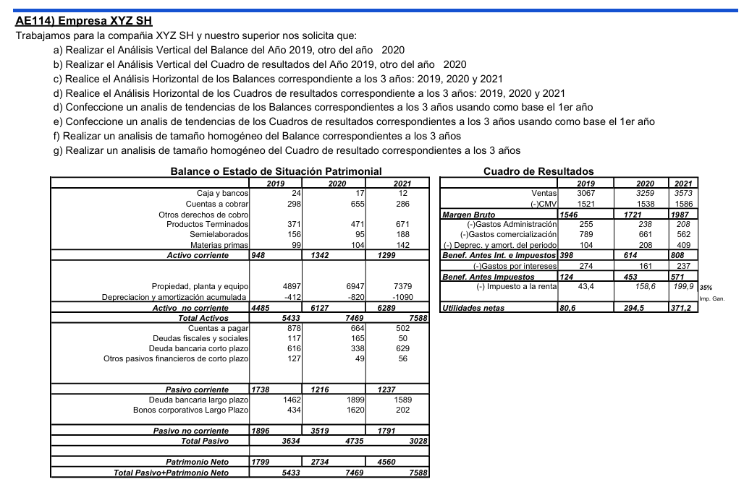

a)Análisis vertical |  |  |  |  |  |  |  |  | b) Analisis vertical
 |  |  | Balance |  |  |  |  |  | Estado de resultados
Submasa | A. Vertical '19 | A. Vertical '20 |  | 2019 | A. Vertical '19 | 2020 | A. Vertical '20 | 2021 |  | 2019 | A. Vertical '19 | 2020 | A. Vertical '20 | 2021
Disponible | 0.44% | 0.23% | Caja y bancos | 24 | 0.44% | 17 | 0.23% | 12 | Ventas | 3067 | 100.00% | 3259 | 100.00% | 3573
Realizable | 5.48% | 8.77% | Cuentas a cobrar | 298 | 5.48% | 655 | 8.77% | 286 | (-)CMV | 1521 | 49.59% | 1538 | 47.19% | 1586
 |  |  | Otros derechos de cobro |  |  |  |  |  | Margen Bruto | 1546 | 50.41% | 1721 | 52.81% | 1987
Existencia | 11.52% | 8.97% | Productos Terminados | 371 | 6.83% | 471 | 6.31% | 671 | (-)Gastos Administración | 255 | 8.31% | 238 | 7.30% | 208
 |  |  | Semielaborados | 156 | 2.87% | 95 | 1.27% | 188 | (-)Gastos comercialización | 789 | 25.73% | 661 | 20.28% | 562
 |  |  | Materias primas | 99 | 1.82% | 104 | 1.39% | 142 | (-) Deprec. y amort. del periodo | 104 | 3.39% | 208 | 6.38% | 409
 |  |  | Activo corriente | 948 | 17.45% | 1342 | 17.97% | 1299 | Benef. Antes Int. e Impuestos | 398 | 12.98% | 614 | 18.84% | 808
Tangible | 82.55% | 82.03% |  |  |  |  |  |  | (-)Gastos por intereses | 274 | 8.93% | 161 | 4.94% | 237
 |  |  | Propiedad, planta y equipo | 4897 | 90.13% | 6947 | 93.01% | 7379 | Benef. Antes Impuestos | 124 | 4.04% | 453 | 13.90% | 571
 |  |  | Depreciación y amortización acumulada | -412 | -7.58% | -820 | -10.98% | -1090 | (-) Impuesto a la renta | 43.4 | 1.42% | 158.6 | 4.87% | 199.9
 |  |  | Activo no corriente | 4485 | 82.55% | 6127 | 82.03% | 6289 | Utilidades netas | 80.6 | 2.63% | 294.5 | 9.04% | 371.2
 |  |  | Total Activos | 5433 | 100.00% | 7469 | 100.00% | 7588
 |  |  | Cuentas a pagar | 878 | 16.16% | 664 | 8.89% | 502
 |  |  | Deudas fiscales y sociales | 117 | 2.15% | 165 | 2.21% | 50
 |  |  | Deuda bancaria corto plazo | 616 | 11.34% | 338 | 4.53% | 629
 |  |  | Otros pasivos financieros de corto plazo | 127 | 2.34% | 49 | 0.66% | 56

 |  |  | Pasivo corriente | 1738 | 31.99% | 1216 | 16.28% | 1237
 |  |  | Deuda bancaria largo plazo | 1462 | 26.91% | 1899 | 25.43% | 1589
 |  |  | Bonos corporativos Largo Plazo | 434 | 7.99% | 1620 | 21.69% | 202

 |  |  | Pasivo no corriente | 1896 | 34.90% | 3519 | 47.11% | 1791
 |  |  | Total Pasivo | 3634 | 66.89% | 4735 | 63.40% | 3028

 |  |  | Patrimonio Neto | 1799 | 33.11% | 2734 | 36.60% | 4560
 |  |  | Total Pasivo+Patrimonio Neto | 5433 | 100.00% | 7469 | 100.00% | 7588

c) Análisis horizontal
 |  |  |  |  |  |  |  |  | d) Análisis horizontal
 | Balance |  |  |  |  |  |  |  | Estado de resultados
 |  | 2019 | 2020 | Var. Abs | Var. % | 2021 | Var Abs. | Var % |  | 2019 | 2020 | Var. Abs | Var. % | 2021 | Var. Abs | Var. %
 | Caja y bancos | 24 | 17 | -7.00 | -29.17% | 12 | -5.0 | -29.4% | Ventas | 3067 | 3259 | 192.00 | 6.26% | 3573 | 314.0 | 9.63%
 | Cuentas a cobrar | 298 | 655 | 357.00 | 119.80% | 286 | -369.0 | -56.3% | (-)CMV | 1521 | 1538 | 17.00 | 1.12% | 1586 | 48.0 | 3.12%
 | Otros derechos de cobro |  |  |  |  |  |  |  | Margen Bruto | 1546 | 1721 | 175.00 | 11.32% | 1987 | 266.0 | 15.46%
 | Productos Terminados | 371 | 471 | 100.00 | 26.95% | 671 | 200.0 | 42.5% | (-)Gastos Administración | 255 | 238 | -17.00 | -6.67% | 208 | -30.0 | -12.61%
 | Semielaborados | 156 | 95 | -61.00 | -39.10% | 188 | 93.0 | 97.9% | (-)Gastos comercialización | 789 | 661 | -128.00 | -16.22% | 562 | -99.0 | -14.98%
 | Materias primas | 99 | 104 | 5.00 | 5.05% | 142 | 38.0 | 36.5% | (-) Deprec. y amort. del periodo | 104 | 208 | 104.00 | 100.00% | 409 | 201.0 | 96.63%
 | Activo corriente | 948 | 1342 | 394.00 | 41.56% | 1299 | -43.0 | -3.2% | Benef. Antes Int. e Impuestos | 398 | 614 | 216.00 | 54.27% | 808 | 194.0 | 31.60%
 |  |  |  |  |  |  |  |  | (-)Gastos por intereses | 274 | 161 | -113.00 | -41.24% | 237 | 76.0 | 47.20%
 | Propiedad, planta y equipo | 4897 | 6947 | 2,050.00 | 41.86% | 7379 | 432.0 | 6.2% | Benef. Antes Impuestos | 124 | 453 | 329.00 | 265.32% | 571 | 118.0 | 26.05%
 | Depreciación y amortización acumulada | -412 | -820 | -408.00 | 99.03% | -1090 | -270.0 | 32.9% | (-) Impuesto a la renta | 43.4 | 158.6 | 115.20 | 265.44% | 199.9 | 41.3 | 26.04%
 | Activo no corriente | 4485 | 6127 | 1,642.00 | 36.61% | 6289 | 162.0 | 2.6% | Utilidades netas | 80.6 | 294.5 | 213.90 | 265.38% | 371.2 | 76.7 | 26.04%
 | Total Activos | 5433 | 7469 | 2,036.00 | 37.47% | 7588 | 119.0 | 1.6%
 | Cuentas a pagar | 878 | 664 | -214.00 | -24.37% | 502 | -162.0 | -24.4%
 | Deudas fiscales y sociales | 117 | 165 | 48.00 | 41.03% | 50 | -115.0 | -69.7%
 | Deuda bancaria corto plazo | 616 | 338 | -278.00 | -45.13% | 629 | 291.0 | 86.1%
 | Otros pasivos financieros de corto plazo | 127 | 49 | -78.00 | -61.42% | 56 | 7.0 | 14.3%

 | Pasivo corriente | 1738 | 1216 | -522.00 | -30.03% | 1237 | 21.0 | 1.7%
 | Deuda bancaria largo plazo | 1462 | 1899 | 437.00 | 29.89% | 1589 | -310.0 | -16.3%
 | Bonos corporativos Largo Plazo | 434 | 1620 | 1,186.00 | 273.27% | 202 | -1,418.0 | -87.5%

 | Pasivo no corriente | 1896 | 3519 | 1,623.00 | 85.60% | 1791 | -1,728.0 | -49.1%
 | Total Pasivo | 3634 | 4735 | 1,101.00 | 30.30% | 3028 | -1,707.0 | -36.1%

 | Patrimonio Neto | 1799 | 2734 | 935.00 | 51.97% | 4560 | 1,826.0 | 66.8%
 | Total Pasivo+Patrimonio Neto | 5433 | 7469 | 2,036.00 | 37.47% | 7588 | 119.0 | 1.6%

Análisis de tendencias
 |  |  |  |  |  |  |  |  | Análisis de tendencias
 | Balance |  |  |  |  |  |  |  | Estado de resultados
 |  | 2019 | 2020 | 2021 | 2019 | 2020 | 2021 |  |  | 2019 | 2020 | 2021 | 2019 | 2020 | 2021
 | Caja y bancos | 24 | 17 | 12 | 100.0% | 70.8% | 50.0% |  | Ventas | 3067 | 3259 | 3573 | 100.0% | 106.3% | 116.5%
 | Cuentas a cobrar | 298 | 655 | 286 | 100.0% | 219.8% | 96.0% |  | (-)CMV | 1521 | 1538 | 1586 | 100.0% | 101.1% | 104.3%
 | Otros derechos de cobro |  |  |  |  |  |  |  | Margen Bruto | 1546 | 1721 | 1987 | 100.0% | 111.3% | 128.5%
 | Productos Terminados | 371 | 471 | 671 | 100.0% | 127.0% | 180.9% |  | (-)Gastos Administración | 255 | 238 | 208 | 100.0% | 93.3% | 81.6%
 | Semielaborados | 156 | 95 | 188 | 100.0% | 60.9% | 120.5% |  | (-)Gastos comercialización | 789 | 661 | 562 | 100.0% | 83.8% | 71.2%
 | Materias primas | 99 | 104 | 142 | 100.0% | 105.1% | 143.4% |  | (-) Deprec. y amort. del periodo | 104 | 208 | 409 | 100.0% | 200.0% | 393.3%
 | Activo corriente | 948 | 1342 | 1299 | 100.0% | 141.6% | 137.0% |  | Benef. Antes Int. e Impuestos | 398 | 614 | 808 | 100.0% | 154.3% | 203.0%
 |  |  |  |  |  |  |  |  | (-)Gastos por intereses | 274 | 161 | 237 | 100.0% | 58.8% | 86.5%
 | Propiedad, planta y equipo | 4897 | 6947 | 7379 | 100.0% | 141.9% | 150.7% |  | Benef. Antes Impuestos | 124 | 453 | 571 | 100.0% | 365.3% | 460.5%
 | Depreciación y amortización acumulada | -412 | -820 | -1090 | 100.0% | 199.0% | 264.6% |  | (-) Impuesto a la renta | 43.4 | 158.6 | 199.9 | 100.0% | 365.4% | 460.6%
 | Activo no corriente | 4485 | 6127 | 6289 | 100.0% | 136.6% | 140.2% |  | Utilidades netas | 80.6 | 294.5 | 371.2 | 100.0% | 365.4% | 460.5%
 | Total Activos | 5433 | 7469 | 7588 | 100.0% | 137.5% | 139.7%
 | Cuentas a pagar | 878 | 664 | 502 | 100.0% | 75.6% | 57.2%
 | Deudas fiscales y sociales | 117 | 165 | 50 | 100.0% | 141.0% | 42.7%
 | Deuda bancaria corto plazo | 616 | 338 | 629 | 100.0% | 54.9% | 102.1%
 | Otros pasivos financieros de corto plazo | 127 | 49 | 56 | 100.0% | 38.6% | 44.1%

 | Pasivo corriente | 1738 | 1216 | 1237 | 100.0% | 70.0% | 71.2%
 | Deuda bancaria largo plazo | 1462 | 1899 | 1589 | 100.0% | 129.9% | 108.7%
 | Bonos corporativos Largo Plazo | 434 | 1620 | 202 | 100.0% | 373.3% | 46.5%

 | Pasivo no corriente | 1896 | 3519 | 1791 | 100.0% | 185.6% | 94.5%
 | Total Pasivo | 3634 | 4735 | 3028 | 100.0% | 130.3% | 83.3%

 | Patrimonio Neto | 1799 | 2734 | 4560 | 100.0% | 152.0% | 253.5%
 | Total Pasivo+Patrimonio Neto | 5433 | 7469 | 7588 | 100.0% | 137.5% | 139.7%

 | f) Analisis de tamaño homogeneo
 |  |  |  |  |  |  |  |  | g) Analisis de tamaño homogeneo

 | Balance |  |  |  |  |  |  |  | Estado de resultados
 |  | 2019 | 2020 | 2021 |  |  |  |  |  | 2019 | 2020 | 2021
 | Caja y bancos | 0.44% | 0.23% | 0.16% |  |  |  |  | Ventas | 100.00% | 100.00% | 100.00%
 | Cuentas a cobrar | 5.48% | 8.77% | 3.77% |  |  |  |  | (-)CMV | 49.59% | 47.19% | 44.39%
 | Otros derechos de cobro |  |  | 0.00% |  |  |  |  | Margen Bruto | 50.41% | 52.81% | 55.61%
 | Productos Terminados | 6.83% | 6.31% | 8.84% |  |  |  |  | (-)Gastos Administración | 8.31% | 7.30% | 5.82%
 | Semielaborados | 2.87% | 1.27% | 2.48% |  |  |  |  | (-)Gastos comercialización | 25.73% | 20.28% | 15.73%
 | Materias primas | 1.82% | 1.39% | 1.87% |  |  |  |  | (-) Deprec. y amort. del periodo | 3.39% | 6.38% | 11.45%
 | Activo corriente | 17.45% | 17.97% | 17.12% |  |  |  |  | Benef. Antes Int. e Impuestos | 12.98% | 18.84% | 22.61%
 |  |  |  | 0.00% |  |  |  |  | (-)Gastos por intereses | 8.93% | 4.94% | 6.63%
 | Propiedad, planta y equipo | 90.13% | 93.01% | 97.25% |  |  |  |  | Benef. Antes Impuestos | 4.04% | 13.90% | 15.98%
 | Depreciación y amortización acumulada | -7.58% | -10.98% | -14.36% |  |  |  |  | (-) Impuesto a la renta | 1.42% | 4.87% | 5.59%
 | Activo no corriente | 82.55% | 82.03% | 82.88% |  |  |  |  | Utilidades netas | 2.63% | 9.04% | 10.39%
 | Total Activos | 100.00% | 100.00% | 100.00%
 | Cuentas a pagar | 16.16% | 8.89% | 6.62%
 | Deudas fiscales y sociales | 2.15% | 2.21% | 0.66%
 | Deuda bancaria corto plazo | 11.34% | 4.53% | 8.29%
 | Otros pasivos financieros de corto plazo | 2.34% | 0.66% | 0.74%
 |  |  |  | 0.00%
 | Pasivo corriente | 31.99% | 16.28% | 16.30%
 | Deuda bancaria largo plazo | 26.91% | 25.43% | 20.94%
 | Bonos corporativos Largo Plazo | 7.99% | 21.69% | 2.66%
 |  |  |  | 0.00%
 | Pasivo no corriente | 34.90% | 47.11% | 23.60%
 | Total Pasivo | 66.89% | 63.40% | 39.91%
 |  |  |  | 0.00%
 | Patrimonio Neto | 33.11% | 36.60% | 60.09%
 | Total Pasivo+Patrimonio Neto | 100.00% | 100.00% | 100.00%

